G212
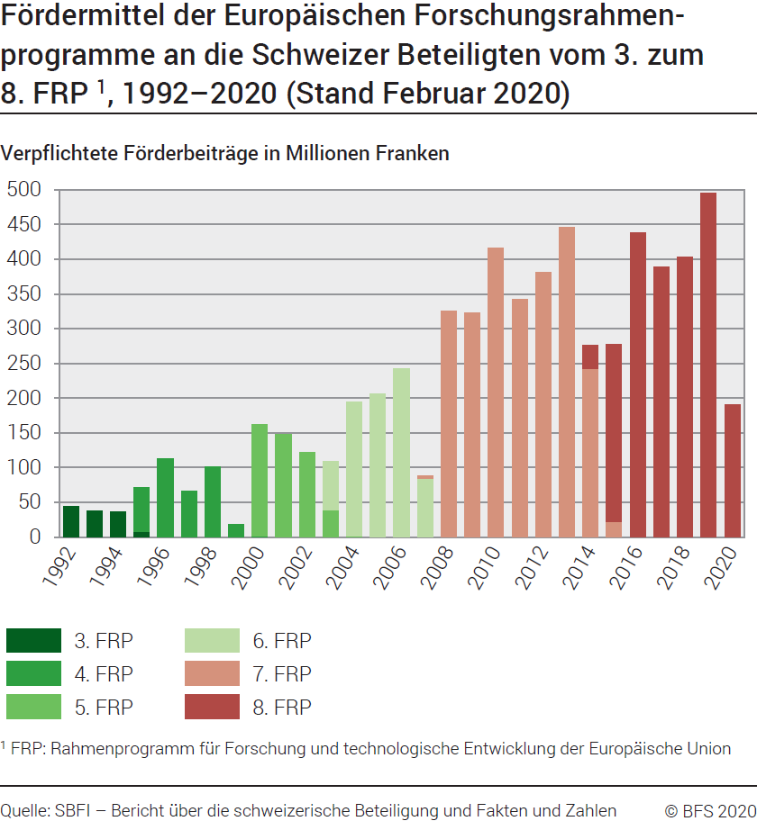
ind20301_G212 - FRP der Europäischen Union |  |  |  |  |  |  |  |  |  |  |  |  |  |  |  |  |  |  |  |  |  | Zurück zum Index

Fördermittel der FRP1 an die Schweizer Beteiligten vom 3. zum 8. FRP1, 1992-2020
Verpflichtete Förderbeiträge in Millionen Franken (Stand: Februar 2020)

Programme | 1992 | 1993 | 1994 | 1995 | 1996 | 1997 | 1998 | 1999 | 2000 | 2001 | 2002 | 2003 | 2004 | 2005 | 2006 | 2007 | 2008 | 2009 | 2010 | 2011 | 2012 | 2013 | 2014 | 2015 | 2016 | 2017 | 2018 | 2019 | 2020 | Total
3. FRP | 43.9 | 38.3 | 36.6 | 7.8 | 0.1 | 0.3 | .. | .. | .. | .. | .. | .. | .. | .. | .. | .. | .. | .. | .. | .. | .. | .. |  |  |  |  |  |  |  | 127.0
4. FRP | .. | .. | .. | 63.3 | 112.5 | 65.6 | 100.8 | 17.8 | 1.0 | 0.1 | .. | .. | .. | .. | .. | .. | .. | .. | .. | .. | .. | .. |  |  |  |  |  |  |  | 361.1
5. FRP | .. | .. | .. | .. | .. | .. | .. | <0.05 | 160.7 | 148.0 | 121.8 | 38.6 | 0.7 | .. | .. | .. | .. | .. | .. | .. | .. | .. |  |  |  |  |  |  |  | 469.8
6. FRP | .. | .. | .. | .. | .. | .. | .. |  |  |  |  | 69.9 | 193.6 | 205.7 | 242.4 | 84.3 | .. | .. | .. | .. | .. | .. |  |  |  |  |  |  |  | 795.9
7. FRP | .. | .. | .. | .. | .. | .. | .. | .. | .. | .. | .. | .. | .. | .. | .. | 4.5 | 325.3 | 322.5 | 416.7 | 341.8 | 380.6 | 446.3 | 242.6 | 22.4 |  |  |  |  |  | 2502.7
8. PCR |  |  |  |  |  |  |  |  |  |  |  |  |  |  |  |  |  |  |  |  |  |  | 33.2 | 254.8 | 437.7 | 388.6 | 403.0 | 495.5 | 190.0 | 2202.8
Total | 43.9 | 38.3 | 36.6 | 71.1 | 112.6 | 65.9 | 100.8 | 17.8 | 161.7 | 148.1 | 121.8 | 108.5 | 194.3 | 205.7 | 242.4 | 88.8 | 325.3 | 322.5 | 416.7 | 341.8 | 380.6 | 446.3 | 275.8 | 277.2 | 437.7 | 388.6 | 403.0 | 495.5 | 190.0 | 6269.4

1 Rahmenprogramm für Forschung und technologische Entwicklung der Europäischen Union.
Quelle: SBFI, Bericht über die schweizerische Beteiligung und Zahlen und Fakten
© BFS

G1
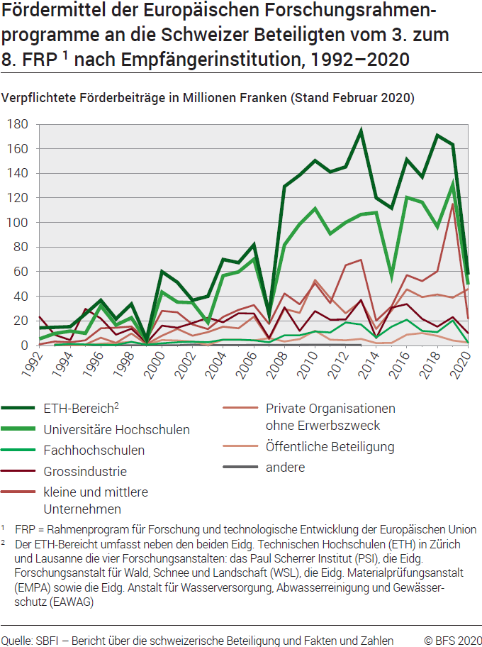
Ind20301_G1 - FRP der Europäischen Union |  |  |  |  |  |  |  |  |  |  |  |  |  |  |  |  |  |  |  |  | Zurück zum Index

Fördermittel der FRP1 an die Schweizer Beteiligten vom 3. zum 8. FRP1, nach Empfängerinstitution, 1992-2020
Verpflichtete Förderbeiträge In Millionen Franken (Stand: Februar 2020)

Sektor | 1992 | 1993 | 1994 | 1995 | 1996 | 1997 | 1998 | 1999 | 2000 | 2001 | 2002 | 2003 | 2004 | 2005 | 2006 | 2007 | 2008 | 2009 | 2010 | 2011 | 2012 | 2013 | 2014 | 2015 | 2016 | 2017 | 2018 | 2019 | 2020 | Total
ETH-Bereich2 | 14.3 | 14.8 | 15.2 | 25.7 | 36.7 | 21.6 | 33.7 | 5.2 | 60.0 | 51.3 | 36.8 | 40.0 | 69.9 | 67.3 | 81.8 | 25.4 | 129.3 | 138.7 | 150.3 | 141.2 | 145.3 | 174.1 | 120.0 | 111.8 | 151.1 | 137.2 | 170.8 | 163.4 | 57.7 | 2390.6
Universitäre Hochschulen | 5.4 | 9.7 | 11.7 | 9.8 | 32.2 | 16.6 | 22.5 | 3.5 | 43.4 | 35.3 | 34.8 | 18.6 | 56.8 | 59.9 | 70.1 | 26.4 | 81.8 | 98.8 | 111.3 | 90.9 | 100.1 | 106.5 | 108.0 | 56.8 | 120.4 | 116.5 | 96.7 | 130.7 | 49.6 | 1675.3
Fachhochschulen | .. | 0.5 | 1.2 | 0.7 | .. | 0.4 | 2.9 | 0.6 | 1.8 | 2.6 | 3.0 | 2.6 | 4.6 | 4.7 | 4.2 | 2.5 | 8.2 | 8.3 | 11.3 | 10.6 | 18.7 | 17.1 | 6.4 | 15.3 | 20.9 | 11.8 | 10.8 | 20.3 | 2.4 | 192.0
Grossindustrie | 23.2 | 8.5 | 4.3 | 29.7 | 21.9 | 8.8 | 13.7 | 2.1 | 16.1 | 14.5 | 18.2 | 22.6 | 18.8 | 26.2 | 26.0 | 6.0 | 31.0 | 11.8 | 27.9 | 20.9 | 21.1 | 37.1 | 5.9 | 30.7 | 33.6 | 21.6 | 15.2 | 23.1 | 10.1 | 540.5
Kleine und mittlere Unternehmen (KMU) | 1.0 | 3.2 | 2.6 | 4.2 | 14.0 | 14.4 | 15.4 | 4.6 | 28.1 | 26.9 | 17.1 | 13.3 | 23.3 | 29.0 | 32.9 | 17.5 | 42.2 | 33.4 | 50.5 | 34.5 | 65.2 | 69.6 | 20.2 | 31.8 | 57.3 | 52.3 | 60.3 | 115.2 | 21.9 | 879.9
Private Organisationen ohne Erwerbszweck (POoE) | .. | 0.9 | 1.0 | 0.7 | 6.3 | 2.1 | 9.7 | 1.1 | 7.9 | 13.4 | 7.9 | 10.8 | 15.3 | 14.0 | 23.4 | 5.0 | 29.7 | 26.4 | 53.4 | 38.5 | 26.1 | 36.1 | 13.5 | 28.5 | 45.7 | 39.4 | 41.4 | 38.8 | 45.9 | 537.0
Öffentliche Beteiligung | .. | 0.6 | 0.5 | 0.1 | 1.4 | 2.0 | 2.9 | 0.7 | 4.3 | 4.0 | 3.2 | 0.4 | 4.7 | 4.6 | 4.0 | 6.0 | 3.2 | 5.1 | 12.0 | 4.6 | 4.1 | 5.4 | 1.9 | 2.1 | 8.8 | 10.0 | 7.7 | 4.0 | 2.4 | 108.2
Andere | .. | 0.1 | 0.1 | 0.2 | 0.1 | .. | .. | .. | 0.1 | 0.1 | 0.8 | 0.2 | .. | .. | .. | .. | .. | .. | .. | 0.6 | .. | 0.4 | .. | .. | .. | .. | .. | .. | .. | 2.7
Total | 43.9 | 38.3 | 36.6 | 71.1 | 112.6 | 65.9 | 100.8 | 17.8 | 161.7 | 148.1 | 121.8 | 108.5 | 193.4 | 205.7 | 242.4 | 88.8 | 325.3 | 322.5 | 416.7 | 341.8 | 380.6 | 446.3 | 275.8 | 277.2 | 437.7 | 388.6 | 403.0 | 495.5 | 190.0 | 6268.5

1 FRP = Rahmenprogramm für Forschung und technologische Entwicklung der Europäischen Union.
2 ETH-Bereich umfasst neben den beiden Eidgenössischen Technischen Hochschulen in Zürich und Lausanne, die vier Forschungsanstalten: das Paul Scherrer Institut (PSI), die Eidg. Forschungsanstalt für Wald, Schnee und Landschaft (WSL), die Eidg. Materialprüfungsanstalt (EMPA) sowie die Eidg. Anstalt für Wasserversorgung, Abwasserreinigung und Gewässerschutz (EAWAG).

Quelle: SBFI, Bericht über die schweizerische Beteiligung und Zahlen und Fakten
© BFS

G246
Ind20301_G246 - FRP der Europäischen Union |  |  |  |  | Zurück zum Index

Beteiligung der Schweiz vom 3. zum 8. FRP1, nach Empfängerinstitution, 1992-2020
In Anzahl Beteiligten (Stand Februar 2020)

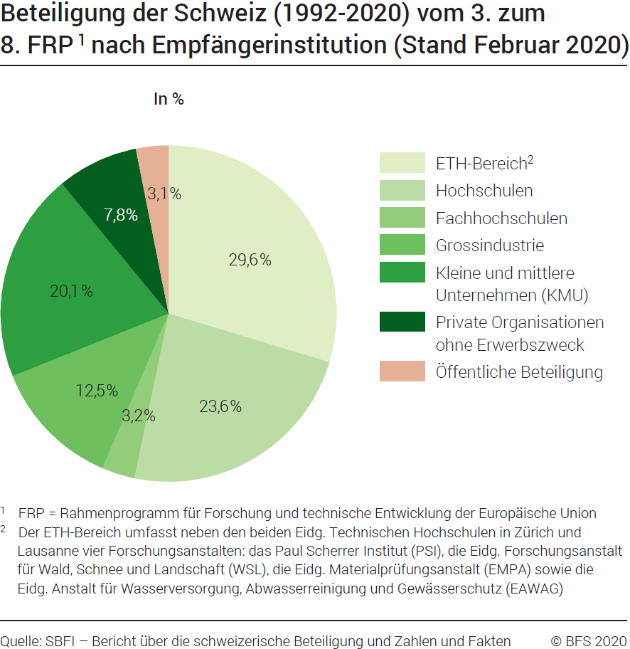
Empfängerstelle | Anzahl Beteiligten
 | 3. FRP 1991-1994 | 4. FRP 1995-1998 | 5. FRP 1999-2002 | 6. FRP 2003-2006 | 7. FRP 2007-2013 | 8. FRP 2014-2020 | Total der sechs FRP
ETH-Bereich2 | 187 | 403 | 503 | 572 | 1318 | 930 | 3913
Universitäre Hochschulen | 167 | 337 | 393 | 504 | 976 | 738 | 3115
Fachhochschulen | 2 | 18 | 30 | 47 | 172 | 148 | 417
Grossindustrie | 63 | 183 | 190 | 204 | 540 | 467 | 1647
Kleine und mittlere Unternehmen (KMU) | 34 | 223 | 308 | 358 | 834 | 897 | 2654
Private Organisationen ohne Erwerbszweck (POoE) | 20 | 69 | 117 | 164 | 355 | 307 | 1032
Öffentliche Beteiligung | 20 | 53 | 59 | 67 | 122 | 90 | 411
Andere | 7 | 3 | 12 | .. | 5 | .. | 27
Total | 500 | 1289 | 1612 | 1916 | 4323 | 3577 | 13216

Beteiligung der Schweiz vom 3. zum 8. FRP1, nach Empfängerinstitution, Entwicklung 1992-2020
In % (Stand Februar 2020)

Empfängerstelle | %
 | 3. FRP 1991-1994 | 4. FRP 1995-1998 | 5. FRP 1999-2002 | 6. FRP 2003-2006 | 7. FRP 2007-2013 | 8. FRP 2014-2020 | Total der sechs FRP
ETH-Bereich2 | 37 | 31 | 31 | 30 | 30 | 26 | 30
Universitäre Hochschulen | 33 | 26 | 24 | 26 | 23 | 21 | 24
Fachhochschulen | 0 | 1 | 2 | 2 | 4 | 4 | 3
Grossindustrie | 13 | 14 | 12 | 11 | 12 | 13 | 12
Kleine und mittlere Unternehmen (KMU) | 7 | 17 | 19 | 19 | 19 | 25 | 20
Private Organisationen ohne Erwerbszweck (POoE) | 4 | 5 | 7 | 9 | 8 | 9 | 8
Öffentliche Beteiligung | 4 | 4 | 4 | 3 | 3 | 3 | 3
Andere | 1 | 0 | 1 | .. | .. | .. | 0
Total | 100 | 100 | 100 | 100 | 100 | 100 | 100

1 FRP = Rahmenprogramm für Forschung und technologische Entwicklung der Europäischen Union.
2 ETH-Bereich = umfasst neben den beiden Eidgenössischen Technischen Hochschulen in Zürich und Lausanne vier Forschungsanstalten: das Paul Scherrer Institut PSI, die Eidg. Forschungsanstalt für Wald, Schnee und Landschaft WSL, die Eidg. Materialprüfungsanstalt EMPA sowie die Eidg. Anstalt für Wasser- versorgung, Abwasserreinigung und Gewässerschutz EAWAG.
Quelle: SBFI, Bericht über die schweizerische Beteiligung und Zahlen und Fakten
© BFS

G203
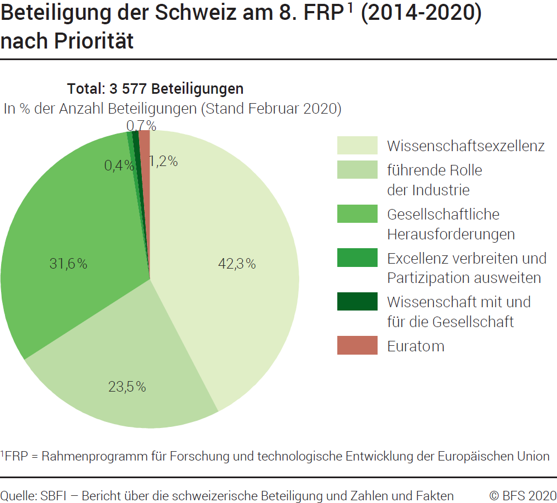
 | Ind20301_G203 - FRP der Europäischen Union |  | Zurück zum Index

 | Beteiligung der Schweiz am 8. FRP1 (2014-2020), nach Priorität
 | In Anzahl Beteiligten und in % (Stand Februar 2020)

 | Forschungsbereich | Anzahl Beteiligten | %
 | Wissenschaftsexzellenz | 1514 | 42
 | Führende Rolle der Industrie | 841 | 24
 | Gesellschaftliche Herausforderungen | 1129 | 32
 | Excellenz verbreiten und Partizipation ausweiten | 14 | 0
 | Wissenschaft mit und für die Gesellschaft | 26 | 1
 | Euratom | 43 | 1
 | Andere | 10 | 0
 | Total Projekte | 3577 | 100

 | 1 FRP = Rahmenprogramm für Forschung und technologische Entwicklung der Europäischen Union.
Quelle: SBFI, Bericht über die schweizerische Beteiligung und Zahlen und Fakten
 | © BFS

G2
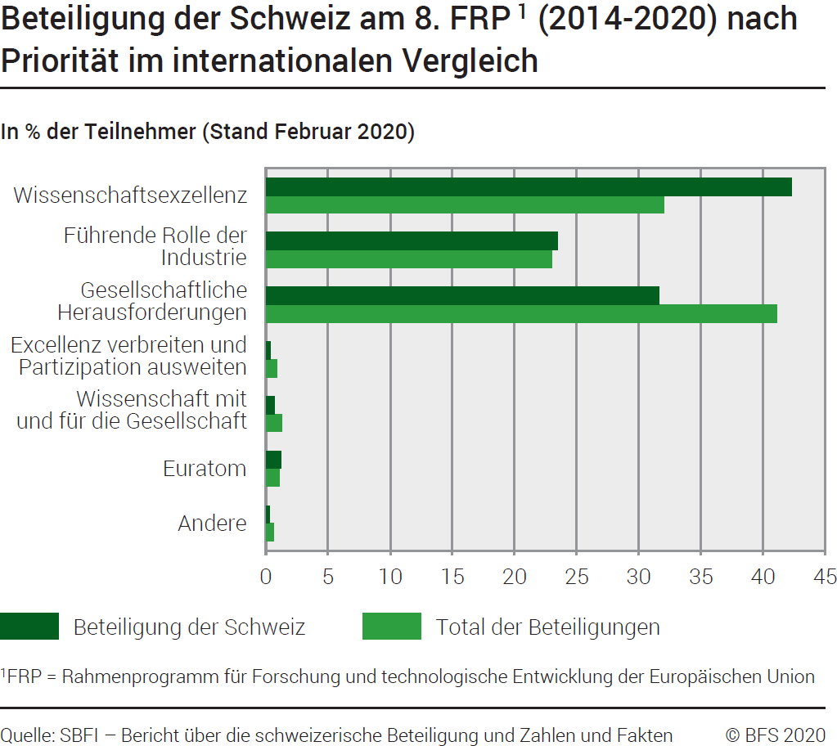
 | Ind20301_G2 - FRP der Europäischen Union |  |  |  | Zurück zum Index

 | Beteiligung der Schweiz am 8. FRP1 (2014-2020), nach Prioriät, im internationalen Vergleich
 | In Anzahl Beteiligungen und in % (Stand Februar 2020)

 | Priorität | Beteiligung der Schweiz | In % der Beteiligten | Total der Beteiligungen 2 | In % der Beteiligten
 | Wissenschaftsexzellenz | 1514 | 42.3 | 42281 | 32.0
 | Führende Rolle der Industrie | 841 | 23.5 | 30381 | 23.0
 | Gesellschaftliche Herausforderungen | 1129 | 31.6 | 54315 | 41.1
 | Excellenz verbreiten und Partizipation ausweiten | 14 | 0.4 | 1154 | 0.9
 | Wissenschaft mit und für die Gesellschaft | 26 | 0.7 | 1728 | 1.3
 | Euratom | 43 | 1.2 | 1482 | 1.1
 | Andere | 10 | 0.3 | 835 | 0.6
 | Total Projekte | 3577 | 100.0 | 132176 | 100.0

 | 1 FRP = Rahmenprogramm für Forschung und technologische Entwicklung der Europäischen Union.
 | 2 Die Gesamtzahl der Teilnehmer weicht leicht von der in Tabelle G247 ab, da sie nicht alle Teilnehmer zeigt. Es gibt einige themenübergreifende Bereiche, die nicht vertreten sind, weil die Schweizer Institutionen nicht teilgenommen haben.
Quelle: SBFI, Bericht über die schweizerische Beteiligung und Zahlen und Fakten
 | © BFS

G247
Ind20301_G247 - FRP der Europäischen Union |  |  |  | Zurück zum Index

Beteiligung am 6. FRP1 (2003-2006), 7. FRP1 (2007-2013) und 8. PCR1 (2014-2020), im internationalen Vergleich
In Anzahl Beteiligten (Stand Februar 2020)

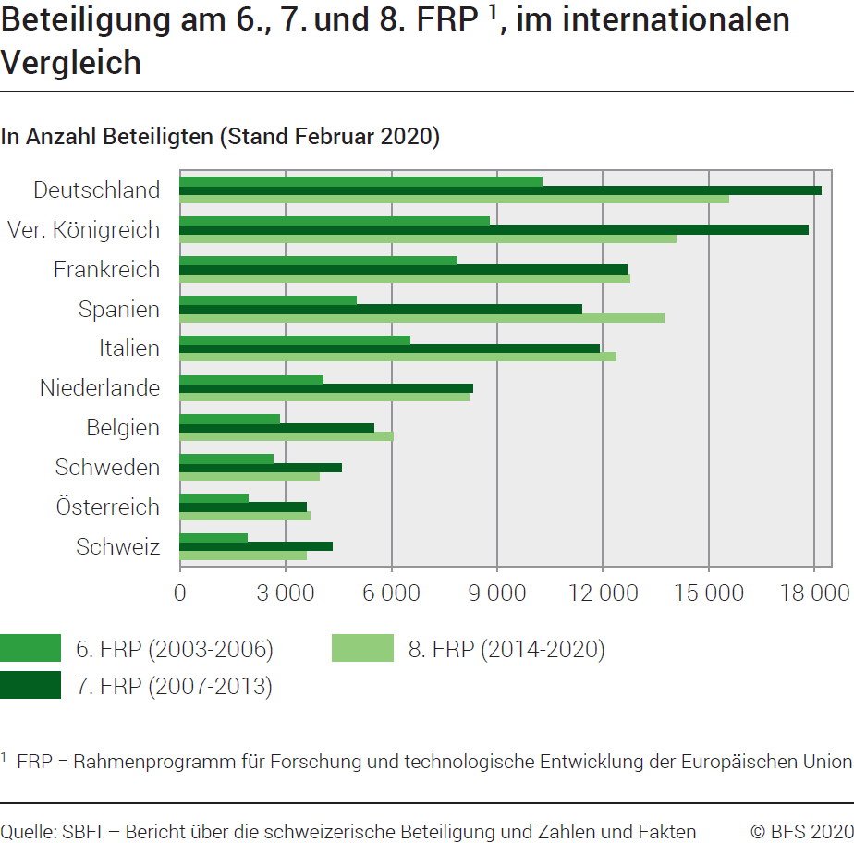
 | 6. FRP (2003-2006) |  | 7. FRP (2007-2013) |  | 8. FRP (2014-2020)
Land | Total | % | Total | % | Total | %
Österreich | 1932 | 2.6 | 3577 | 2.6 | 3699 | 2.8
Belgien | 2826 | 3.8 | 5497 | 4.0 | 6048 | 4.6
Zypern | 234 | 0.3 | 463 | 0.3 | 664 | 0.5
Tschechische Republik | 1071 | 1.5 | 1429 | 1.1 | 1382 | 1.0
Deutschland | 10279 | 13.9 | 18199 | 13.4 | 15554 | 11.8
Dänemark | 1630 | 2.2 | 2798 | 2.1 | 3004 | 2.3
Estland | 381 | 0.5 | 552 | 0.4 | 629 | 0.5
Spanien | 5006 | 6.8 | 11402 | 8.4 | 13727 | 10.4
Finnland | 1427 | 1.9 | 2825 | 2.1 | 2559 | 1.9
Frankreich | 7861 | 10.7 | 12681 | 9.3 | 12763 | 9.7
Griechenland | 2263 | 3.1 | 3738 | 2.8 | 3861 | 2.9
Kroaatien |  |  | 401 | 0.3 | 589 | 0.4
Ungarn | 1169 | 1.6 | 1618 | 1.2 | 1147 | 0.9
Irland | 891 | 1.2 | 1974 | 1.5 | 2169 | 1.6
Italien | 6516 | 8.8 | 11900 | 8.8 | 12370 | 9.4
Litauen | 340 | 0.5 | 421 | 0.3 | 470 | 0.4
Luxemburg | 103 | 0.1 | 255 | 0.2 | 437 | 0.3
Lettland | 202 | 0.3 | 334 | 0.2 | 402 | 0.3
Malta | 125 | 0.2 | 194 | 0.1 | 184 | 0.1
Niederlande | 4063 | 5.5 | 8312 | 6.1 | 8212 | 6.2
Polen | 1868 | 2.5 | 2214 | 1.6 | 2083 | 1.6
Portugal | 1168 | 1.6 | 2377 | 1.7 | 2842 | 2.1
Schweden | 2641 | 3.6 | 4569 | 3.4 | 3954 | 3.0
Slowenien | 615 | 0.8 | 930 | 0.7 | 1095 | 0.8
Slowakei | 438 | 0.6 | 493 | 0.4 | 521 | 0.4
Vereinigtes Königreich | 8773 | 11.9 | 17815 | 13.1 | 14067 | 10.6
Bulgarien | 457 | 0.6 | 709 | 0.5 | 675 | 0.5
Rumänien | 603 | 0.8 | 1070 | 0.8 | 1190 | 0.9
Schweiz | 1916 | 2.6 | 4323 | 3.2 | 3577 | 2.7
Andere Länder | 6717 | 9.1 | 12852 | 9.5 | 12321 | 9.3
Total EU | 65124 | 88.3 | 118747 | 87.4 | 116297 | 88.0
Total EU+CH | 67040 | 90.9 | 123070 | 90.5 | 119874 | 90.7
Total | 73757 | 100.0 | 135922 | 100.0 | 132195 | 100.0

1 FRP = Rahmenprogramm für Forschung und technologische Entwicklung der Europäischen Union.

Quelle: SBFI, Bericht über die schweizerische Beteiligung und Zahlen und Fakten
© BFS

G248
Ind20301_G248 - FRP der Europäischen Union |  |  | Zurück zum Index

Verpflichtete Förderbeiträge für das 6. FRP1 (2003–2006), 7. FRP1 (2007–2013) und 8. PCR1 (2014–2020), im internationalen Vergleich
In Millionen Franken (Stand Februar 2020)

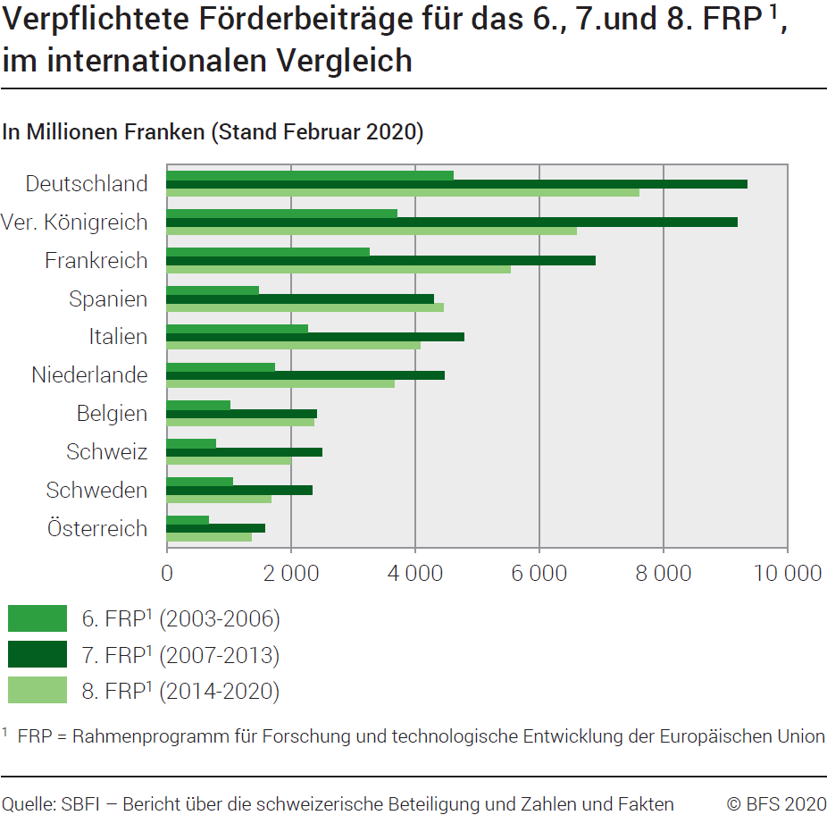
Land | 6. FRP (2003-2006) |  | 7. FRP (2007-2013) |  | 8. FRP (2014-2020)
 | Total | % | Total | % | Total | %
Deutschland | 4620 | 17.9 | 9349 | 15.5 | 8318 | 14.7
Vereinigtes Königreich | 3702 | 14.4 | 9185 | 15.3 | 7041 | 12.5
Frankreich | 3266 | 12.7 | 6893 | 11.5 | 6138 | 10.9
Spanien | 1481 | 5.7 | 4301 | 7.1 | 5090 | 9.0
Italien | 2274 | 8.8 | 4782 | 7.9 | 4632 | 8.2
Niederlande | 1739 | 6.7 | 4469 | 7.4 | 4352 | 7.7
Andere Europa Länder und andere Länder | 1383 | 5.4 | 4307 | 7.2 | 3585 | 6.3
Belgien | 1020 | 4.0 | 2413 | 4.0 | 2732 | 4.8
Schweiz 2 | 791 | 3.1 | 2496 | 4.1 | 2203 | 3.9
Schweden | 1062 | 4.1 | 2333 | 3.9 | 1902 | 3.4
Österreich | 669 | 2.6 | 1580 | 2.6 | 1563 | 2.8
Dänemark | 623 | 2.4 | 1418 | 2.4 | 1434 | 2.5
Griechenland | 654 | 2.5 | 1358 | 2.3 | 1315 | 2.3
Finnland | 533 | 2.1 | 1172 | 1.9 | 1250 | 2.2
Irland | 314 | 1.2 | 820 | 1.4 | 974 | 1.7
Portugal | 269 | 1.0 | 684 | 1.1 | 902 | 1.6
Polen | 339 | 1.3 | 588 | 1.0 | 598 | 1.1
Tschechische Republik | 206 | 0.8 | 387 | 0.6 | 417 | 0.7
Ungarn | 235 | 0.9 | 385 | 0.6 | 321 | 0.6
Slowenien | 120 | 0.5 | 228 | 0.4 | 308 | 0.5
Zypern | 43 | 0.2 | 123 | 0.2 | 255 | 0.5
Rumänien | 85 | 0.3 | 193 | 0.3 | 235 | 0.4
Estland | 53 | 0.2 | 129 | 0.2 | 209 | 0.4
Luxemburg | 35 | 0.1 | 79 | 0.1 | 151 | 0.3
Bulgarien | 64 | 0.2 | 134 | 0.2 | 127 | 0.2
Slowakei | 57 | 0.2 | 104 | 0.2 | 113 | 0.2
Kroatien |  |  | 118 | 0.2 | 103 | 0.2
Lettland | 29 | 0.1 | 64 | 0.1 | 88 | 0.2
Litauen | 42 | 0.2 | 71 | 0.1 | 78 | 0.1
Malta | 16 | 0.1 | 28 | 0.0 | 28 | 0.0
Total EU | 23618 | 91.6 | 53388 | 88.7 | 50673 | 89.7
Total EU + CH | 24409 | 94.6 | 55884 | 92.9 | 52876 | 93.7
Total | 25792 | 100.0 | 60187 | 100.0 | 56460 | 100.0

1 FRP = Rahmenprogramm für Forschung und technologische Entwicklung der Europäischen Union.
2 8. FRP: Das Total weicht vom Total der Grafiken G212 und G1 ab. Grund für die Abweichung sind die in den anderen Tabellen nicht enthaltenen verpflichteten Förderbeiträge für 2019 und 2020.

Quelle: SBFI, Bericht über die schweizerische Beteiligung und Zahlen und Fakten
© BFS

